Exercício 1
1. Faça um gráfico de colunas com as vendas de cada vendedor
2. Coloque no gráfico uma linha com a metas de vendas
3. Formate o gráfico a seu gosto
Nome | Vendas | Metas
Maria | R$ 116,222.00 | -
Carlos | R$ 105,642.00 | -
Gustavo | R$ 157,052.00 | 157052
Alex | R$ 188,855.00 | 188855
Guilherme | R$ 162,047.00 | 162047
Luana | R$ 82,917.00 | -
Bianca | R$ 93,325.00 | -
Andre | R$ 155,189.00 | 155189

Exercício 9
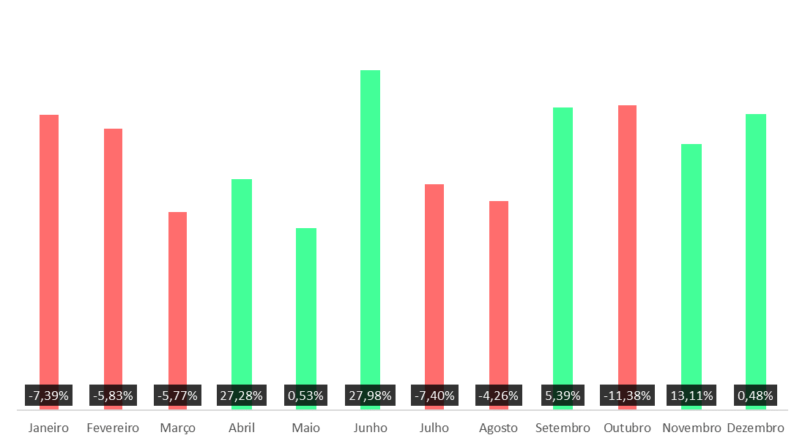
1. Faça um gráfico conforme a imagem
 | 2020 | 2021 | %Crecimento | Decréscimo | Aumento
Janeiro | R$ 64,633.00 | R$ 64,184.00 | -0.70% | 0.70% | 0.00%
Fevereiro | R$ 60,697.00 | R$ 57,353.00 | -5.83% | 5.83% | 0.00%
Março | R$ 42,882.00 | R$ 40,541.00 | -5.77% | 5.77% | 0.00%
Abril | R$ 34,217.00 | R$ 47,050.00 | 27.28% | 0.00% | 27.28%
Maio | R$ 36,911.00 | R$ 37,106.00 | 0.53% | 0.00% | 0.53%
Junho | R$ 49,757.00 | R$ 69,087.00 | 27.98% | 0.00% | 27.98%
Julho | R$ 49,474.00 | R$ 46,067.00 | -7.40% | 7.40% | 0.00%
Agosto | R$ 44,560.00 | R$ 42,741.00 | -4.26% | 4.26% | 0.00%
Setembro | R$ 58,196.00 | R$ 61,510.00 | 5.39% | 0.00% | 5.39%
Outubro | R$ 69,252.00 | R$ 62,179.00 | -11.38% | 11.38% | 0.00%
Novembro | R$ 47,039.00 | R$ 54,137.00 | 13.11% | 0.00% | 13.11%
Dezembro | R$ 59,927.00 | R$ 67,218.00 | 10.85% | 0.00% | 10.85%

Exercício 10
1. Faça um gráfico de termómetro conforme a imagem. Vamos supor que o pagamento do bônus de um gerente possui 3 faixas: se o resultado for menor do que 50%, o bônus será de 0%, se estiver entre 50% e 75%, o bônus será de 60% e, caso se apresente entre 75 a 100%, o bônus será de 100%.

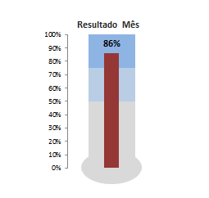
Termômetro
0% Bônus | 60% Bônus | 100% Bônus | Resultado
50% | 25% | 25% | 86%

